オーバービュー
オーバービュー |  |  | 0 |  | サブシステム名 | 機能ID |  |  |  | 機能名 |  | 作成
 |  |  | 0 |  | FAサイト機能 | CMS2-2-3-1 |  |  |  | 製品詳細テンプレート |  | 改定

機能目的

 | LiveSiteによる動的表示の設定ファイルを定義する。

機能概要

 | 製品詳細画面を構成するコンポーネントの指定と配置を行う。
 | 製品詳細画面の<HEAD>タグ内に指定する内容（JavaScript、CSS、メタデータ、タイトル）を指定する。

前提／特記事項

 | 記載事項なし

記載事項なし
アクセスデータ
No |  | 物理名 |  | 論理名 |  |  | I | O | 種別 |  | 備考
1
2
3
4
5
6
7
8
9
10
11
12
13
14
15
外部インタフェース
No |  | クラス名 |  | 機能名 |  |  |  |  |  |  | 備考
1
2
3
4
5

画面レイアウト
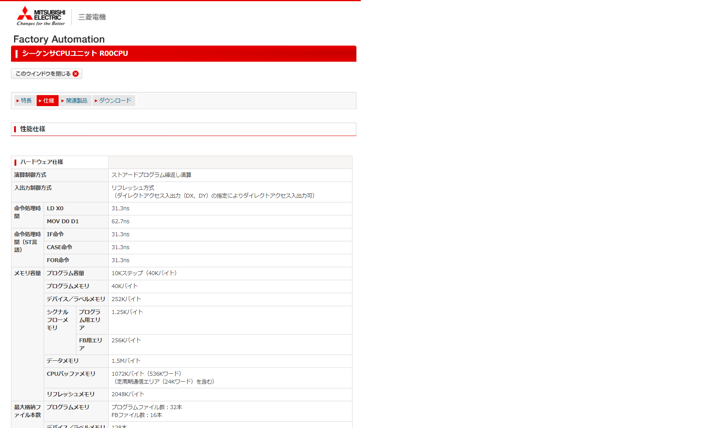
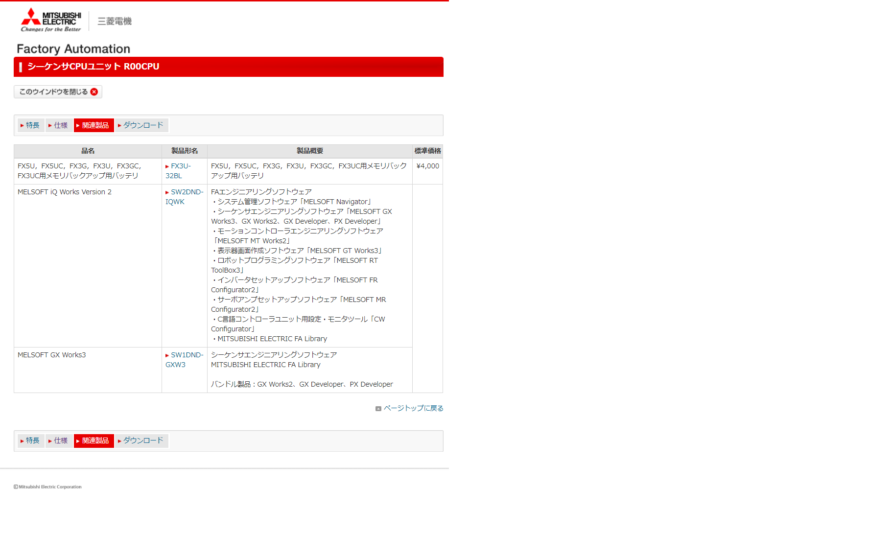
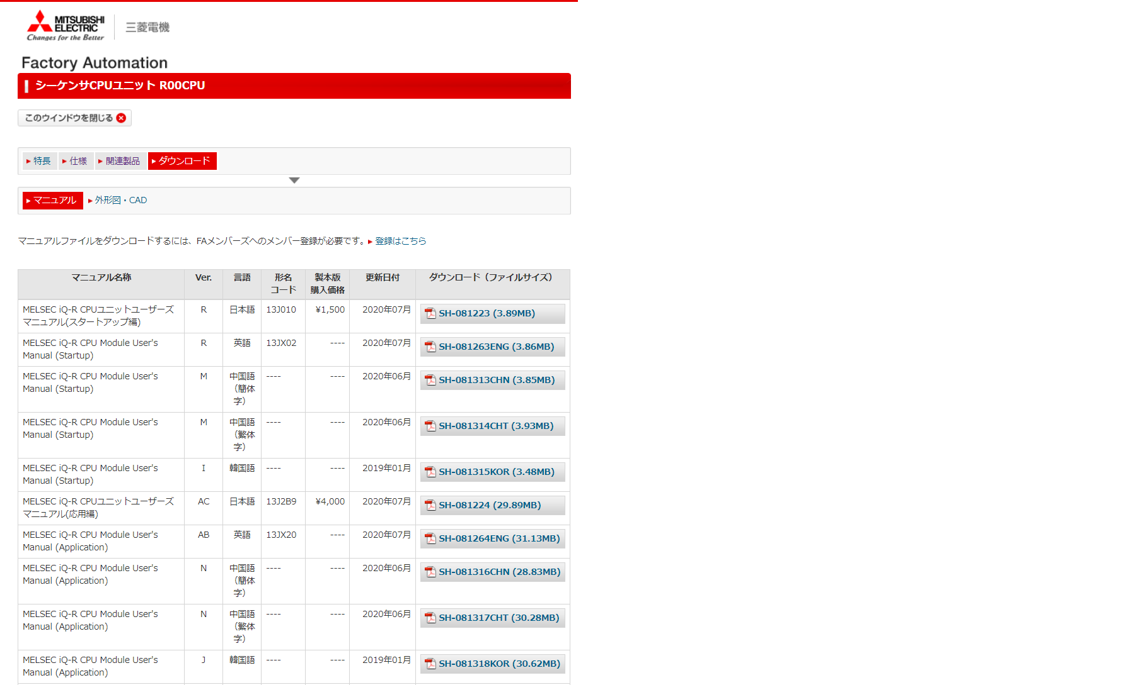
画面レイアウト |  | サブシステムID | サブシステム名 | 機能ID | 機能名 | 作成
 |  | 0 | FAサイト機能 | CMS2-2-3-1 | 製品詳細テンプレート | 改定

画面の概要 |  | 製品詳細画面を表示した時の画面。赤枠で、配置されるコンポーネントの位置関係を示している。

用途 |  | 通常表示

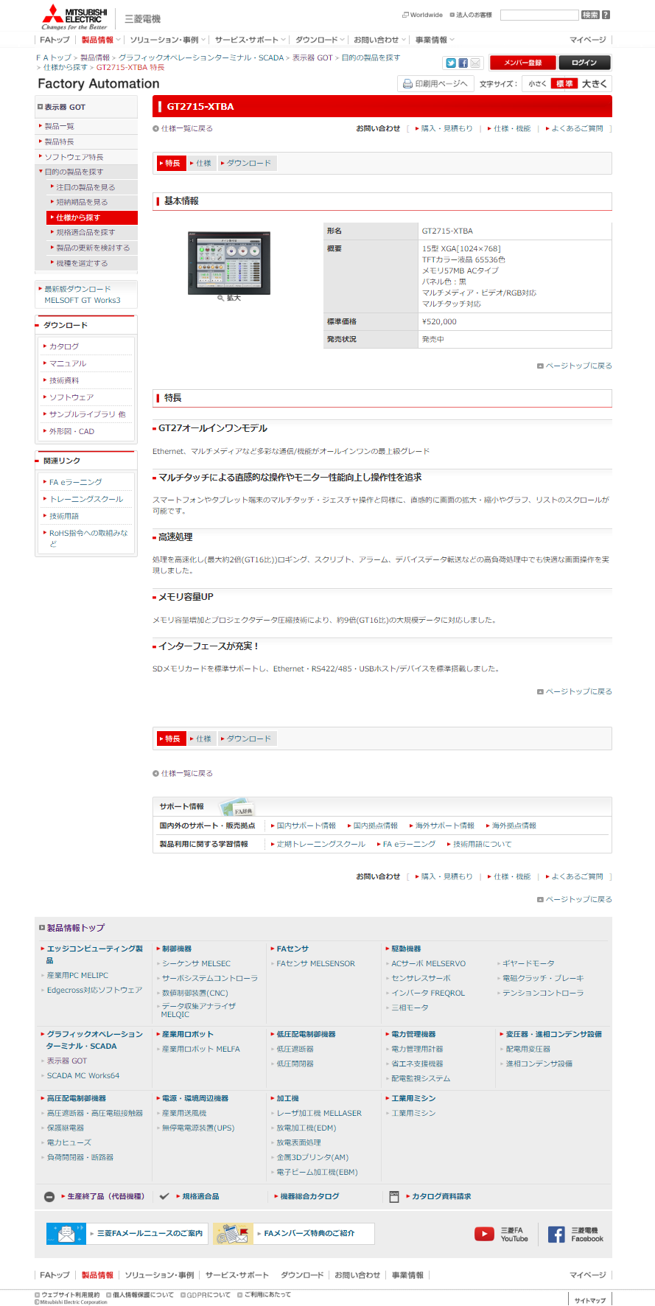
1

2

v23.00 追加
EC対応で「オンライン購入」行を追加。

オンライン購入
▶ FA Web Shop

3

v23.00 追加
EC対応で「FA Web Shop」リンクを追加。

FA Web Shop

4

用途 |  | ポップアップ表示

 | 初期表示（特長タブ） |  |  |  |  |  | 仕様タブ | 関連製品タブ | ダウンロードタブ

